Copertina
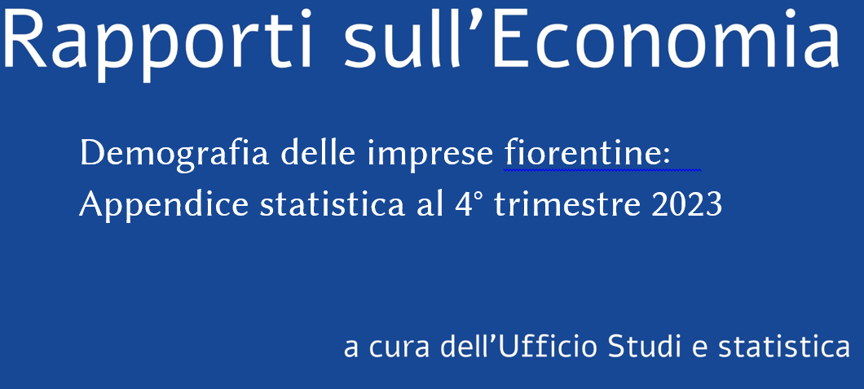

APPENDICE STATISTICA - DEMOGRAFIA IMPRESE - 3° trimestre 2023 dettaglio comunale (Città metropolitana di Firenze)

Fonte: elaborazioni unità operativa Statistica Studi e Prezzi CCIAA FIRENZE su dati
Infocamere - Stockview

